功能
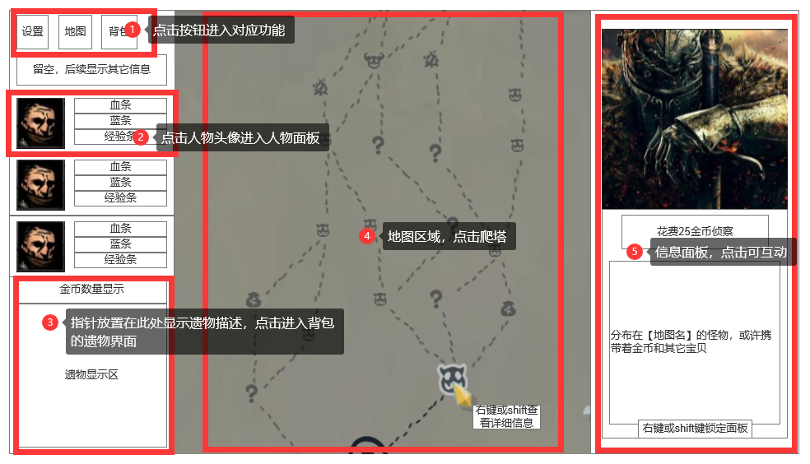
主界面布局

 | 主界面分为左中右三个区域，分别是：人物信息区域、地图区域、事件描述区域
 |  | 其中人物信息区域在跳转至任何界面时都处于最上层
 | 主界面对应功能部分在各自文档分别说明，本文档描述可点击区域和效果

